Unit 1
HOÀN THÀNH BẢNG TÍNH/ COMPLETE THE CALCULATION
 |  |  |  |  |  | Thông tin cá nhân/ Information
PHIẾU GIAO NHẬN / Delivery note |  |  |  |  |  | Họ Tên/Name
MÃ SP / CODE | LOẠI / TYPE | TÊN SP / PRODUCT NAME | SỐ LƯỢNG / QUANTITY | ĐƠN GIÁ / PRICE | THÀNH TIỀN / CASH | Phòng ban/Team
CS | 1 |  | 19 |  |  | Mã Nhân viên/ID
CĐ | 2 |  | 25 |  |  | Ngày thi/ Test date
CT | 3 |  | 51 |  |  | Thời gian/ Times
XC | 2 |  | 23
CS | 3 |  | 76
CĐ | 1 |  | 42
CT | 2 |  | 16
XC | 3 |  | 100
Tổng cộng / Total
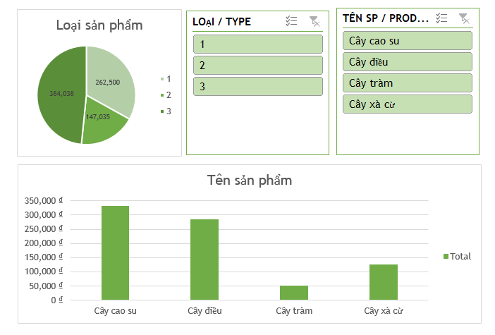
SẢN PHẨM / PRODUCT TABLE
MÃ SP / CODE | TÊN SP / PRODUCT NAME | 1 | 2 | 3
CS | Cây cao su | 4,200 | 4,000 | 3,500
CĐ | Cây điều | 4,350 | 4,100 | 3,900
CT | Cây tràm | 1,000 | 850 | 750
XC | Cây xà cừ | 2,000 | 1,345 | 1,000
Yêu cầu: Question Excel
1) MÃ SP: Là dạng danh sách chỉ được chọn trong bảng SẢN PHẨM / CODE: A list form selected only in the PRODUCT table
2) LOẠI SP: Chỉ được nhập 1 | 2 | 3 / Product TYPE: Enter only 1 | 2 | 3
3) TÊN SP: Căn cứ vào MÃ SP, tra cứu trong bảng SẢN PHẨM./ PRODUCT NAME: Based on the PRODUCT CODE, look up in the PRODUCT table.
4) ĐƠN GIÁ: Căn cứ vào MÃ SP và loại tra cứu trong bảng SẢN PHẨM./UNIT PRICE: Based on the CODE and lookup type in the PRODUCT table.
5) THÀNH TIỀN = (SỐ LƯỢNG * ĐƠN GIÁ). Nếu số lượng lớn hơn 50 thì giảm 5% thành tiền / CASH = (QUANTITY * Unit price). If the amount is greater than 50, reduce 5% to money
6) Tính Tổng cộng tiền khách hành phải trả./ Calculate the total amount payable by passengers.
7) Định dạng màu vàng cho các dòng có số lượng lớn hơn 50 / Format yellow for the quantity lines greater than 50
8) Thống kê số lượng theo Loại Sản Phẩm và thành tiền theo Tên Sản Phẩm.
Statistics of quantity by Product Type and Product Name.
9) Vẽ biểu đồ phần trăm cho loại sản phẩm.
Draw a percentage chart for the product type.
10) Vẽ biểu đồ cột cho tên sản phẩm Product name Draw column chart for Product name.
11)Thêm Slicer product type và product name và kết nối với các biểu đồ
Add Slicer product type and product name and connect with charts
Daotaotinhoc.vn

Yêu cầu: Question Powerpoint
Tạo 1 slide powerpoint trình chiếu cho bảng thống kê trên
- Chọn mẫu có sẵn trong thư viện powerpoint
- Trang bìa ghi thông tin học viên
- Các Slide có logo công ty
- Sao chép nội dung biểu đồ thống kê vào Slide
Create a slide show powerpoint for the statistics table above
- Select templates available in powerpoint library
- Cover page with student information
- The slides have the company logo
- Copy chart chart content to Slide
Daotaotinhoc.vn

